发货流程
发货流程 | 流程图 | 规范 | 相关准备

申请发货
 |  | 1 . 批量发货 ：在南京办公室设立中转仓库，销售以ERP系统电子数据或书面打印形式提起申请（包括申请单号，产品型号，数量，收货人信息，定义申请人，批准人）
 |  | 讨论：申请方式（目前没有系统的情况下，最好以书面的形式，这样可以有效管控，可核查，可追溯）
 |  | 2. 发货数量
批量发货
工程送样
 |  | 讨论：建议以最小发货量的整数倍为发货准则 ，SNC8600:MOQ3640；SNC8600A:MOQ4900（内盒的满盒数量），测试后并批，减少不满盒，不满箱出现的频次
发货申请 |  | 3. 工程品送样发货 ：为了达成送样的快捷，方便，建议在深圳办公室配置工程样品库（ | 需配备小型干燥柜，吸附式tray盘，防静电袋，包装盒，吸笔，防静电工作台，防静电手环
 |  | 是否需要申请？免费样品or 收费样品？数量界定？（建议由销售决定，登记记录好即可，由南京运营负责和量产出货部分并表统计）
批准（发货申请单）
登记，记录，月度review

备货
 |  | 1.仓库根据已审批的发货需求，书面打印发货申请单，安排发货（遵循先进先出原则） | 仓库需要配备包装内盒，包装外箱，货架，标签打印机（包装材料要求和原供应商包装一致，空盒章，小推车，一式三联送货单打印机（如果需要），电子秤（称重，以便物流费用的管理，对账）
发货 |  | 1.1 仓库管理人员仔细核查发货申请单上的各项内容与出货产品的信息的一致性（产品型号）
 |  | 1.2根据发货申请单上的数量要求提货（拣货，包装）
需求发货数量和大箱包装数量一致
出库
拆包，重新包装，出库
需求发货数量和大箱包装数量不一致
 |  | 根据发货申请单上的数量，计算需要提取的满大箱数量，提取相应数量的箱量。按照先进先出，同一批次优先原则 a.如果发货申请单上的数量是满大箱数量的整数倍，仓库管理员按照箱序提取相应数量的货物放入打包区。 b.如果出库单上的数量不是整箱数量的整数倍，则仓库管理员从提取的整箱货物中拿出相应的数量的货物（优先拆不满箱），对其进行重新装箱 c.关于重新装箱作业,仓库管理人员需要核对最小包装单位（内盒）上产品型号，数量，批次与外箱上的装箱单信息的一致性，如果货物不满一大箱，必须填上空内盒，以免货物在运输中晃动受损失。外箱上的标签一栏需要重新打印，并覆盖原有标签。（注意：重新包装的货物需要与原供方包装方式保持一致）
 |  | 1.3 对整箱且未拆包的产品出货时，如外包装箱上原来有供方的装箱单 ，需要清除，并提取供方的装箱信息，重新打印我司的装箱信息
 |  | 1.4 对拣货与包装完毕后但没有封箱之前的货物，仓库管理员应进行相应内容的复核（实物数量、实物标签信息与发货申请信息），并在相关的出货单据（送货单）上进行复核签字，以示确认，操作与复核原则上不能同为一个人，以上工作完成后，由复核的仓库管理员进行存货卡的出库数据的记录
 |  | 2.打包出库
核对，检查，复核
 |  | 2.1物流人员核对快递单据上的产品规格、数量收货人信息与对应的送货单上的信息一致后，进行快递单据与实物的对应张贴，如产品为1箱以上，需在第2箱开始的产品上进行收货人地址的张贴，保障每箱产品都有收货信息可查。
 |  | 2.2 同一发货地址的应堆放在一起,并有明显间隔，严禁堆放在一起。

监控，物流
数据提交
 |  | 2.3当物流公司的取件人员到达公司进行取件时，由物流人员把待出库的产品从仓库内移放至公司前台处（摄像头可拍摄到，录像保留3个月），与其进行货物交接，待物流公司取件人员签字确认后，方可离开（必须与物流公司取件人员进行面对面的核实）
 |  | 讨论：是否需要一式三联（我方一份，客户一份，物流公司一份）（目前有的公司就采用一联的，用A4纸打印，我司物流寄时签字，物流签字，客户收到后签字并快递回我司存档）
 |  | 3.数据提交
 |  | 3.1 仓库管理员每天，把出货记录（出库日期、物流单号、公司名称，送货单电子档）发送至销售部（销售助理），/财务部
 |  | 3.2 每周更新出货记录summary，以及库存信息表
Mail 通知客户
 |  | 3.3 以上所有单据保存3年以上
 |  | 备注：后续我们有系统的化，最好能实现仓库的系统化管理（系统加barcode)实现产品的入库和出库，包括库存管理，出货管理

 |  | 客户收到货后，核对大箱数量，产品型号，数量，并回签送货单。
客户收货
清点大箱数量/箱序
若 不一致
会同物流送货人员
 |  | 1.客户收到货后清点大箱数量/箱序与送货单是否一致，包装是否破损（和物流人员一起），若不一致，客户应第一时间联系我方，核实 2.内盒数量与装箱单数量是否一致。 3.核对产品型号是否与其订单需求一致 4.根据标签或者装箱单上的IC总数与其订单核对数量是否一致 5.若以上都一致，回签送货单 6. 后面该产品客户上线了，再清点铝箔待内的IC数量是否一致
 |  | 7.我方收到客户送货单回签后，纸质档保存不少于3年

若一致
第一时间会同物流和我方沟通
客户收货

核对产品/数量

若 不一致
若一致
第一时间与我方沟通

确认收货（mail),回签送货单（快递）

标签
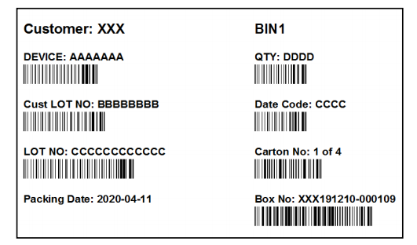
内盒
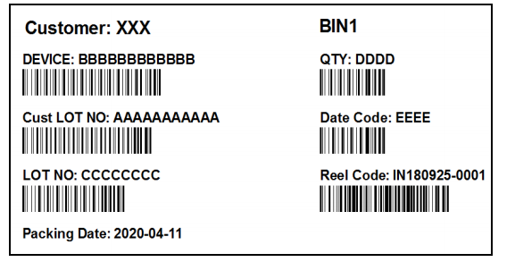

外箱

